Kundendaten
Bitte fülle alle Felder aus!
 | 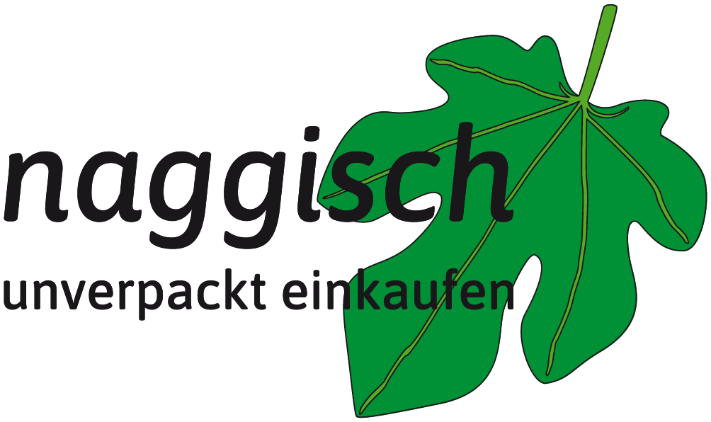
Kundennummer | Wird von Naggisch ausgefüllt
Vorname:
Name:
Adresse/Hausnr.:
PLZ/Ort:
E-Mail:
Telefon/Mobil:
Newsletter erhalten ja/nein?
Datum/Ort:
Unterschrift zur Bestätigung
 | Mit meiner Unterschrift erkläre Ich mich damit einverstanden, dass meine Daten zur Kaufabwicklung dieser (und zukünftiger) Bestellung(-en) in der Kundendatenbank von „Naggisch - unverpackt einkaufen“ gespeichert werden. Die Daten können auch online in der Datenbank von „Naggisch - unverpackt einkaufen“ gespeichert werden und werden an dritte Personen oder Firmen nicht weitergegeben. Des weiteren bestätige ich, dass alle gemachten Angaben richtig sind. Es gelten die Datenschutzbestimmungen nach der europäischen DSVGO.

